Matkalasku
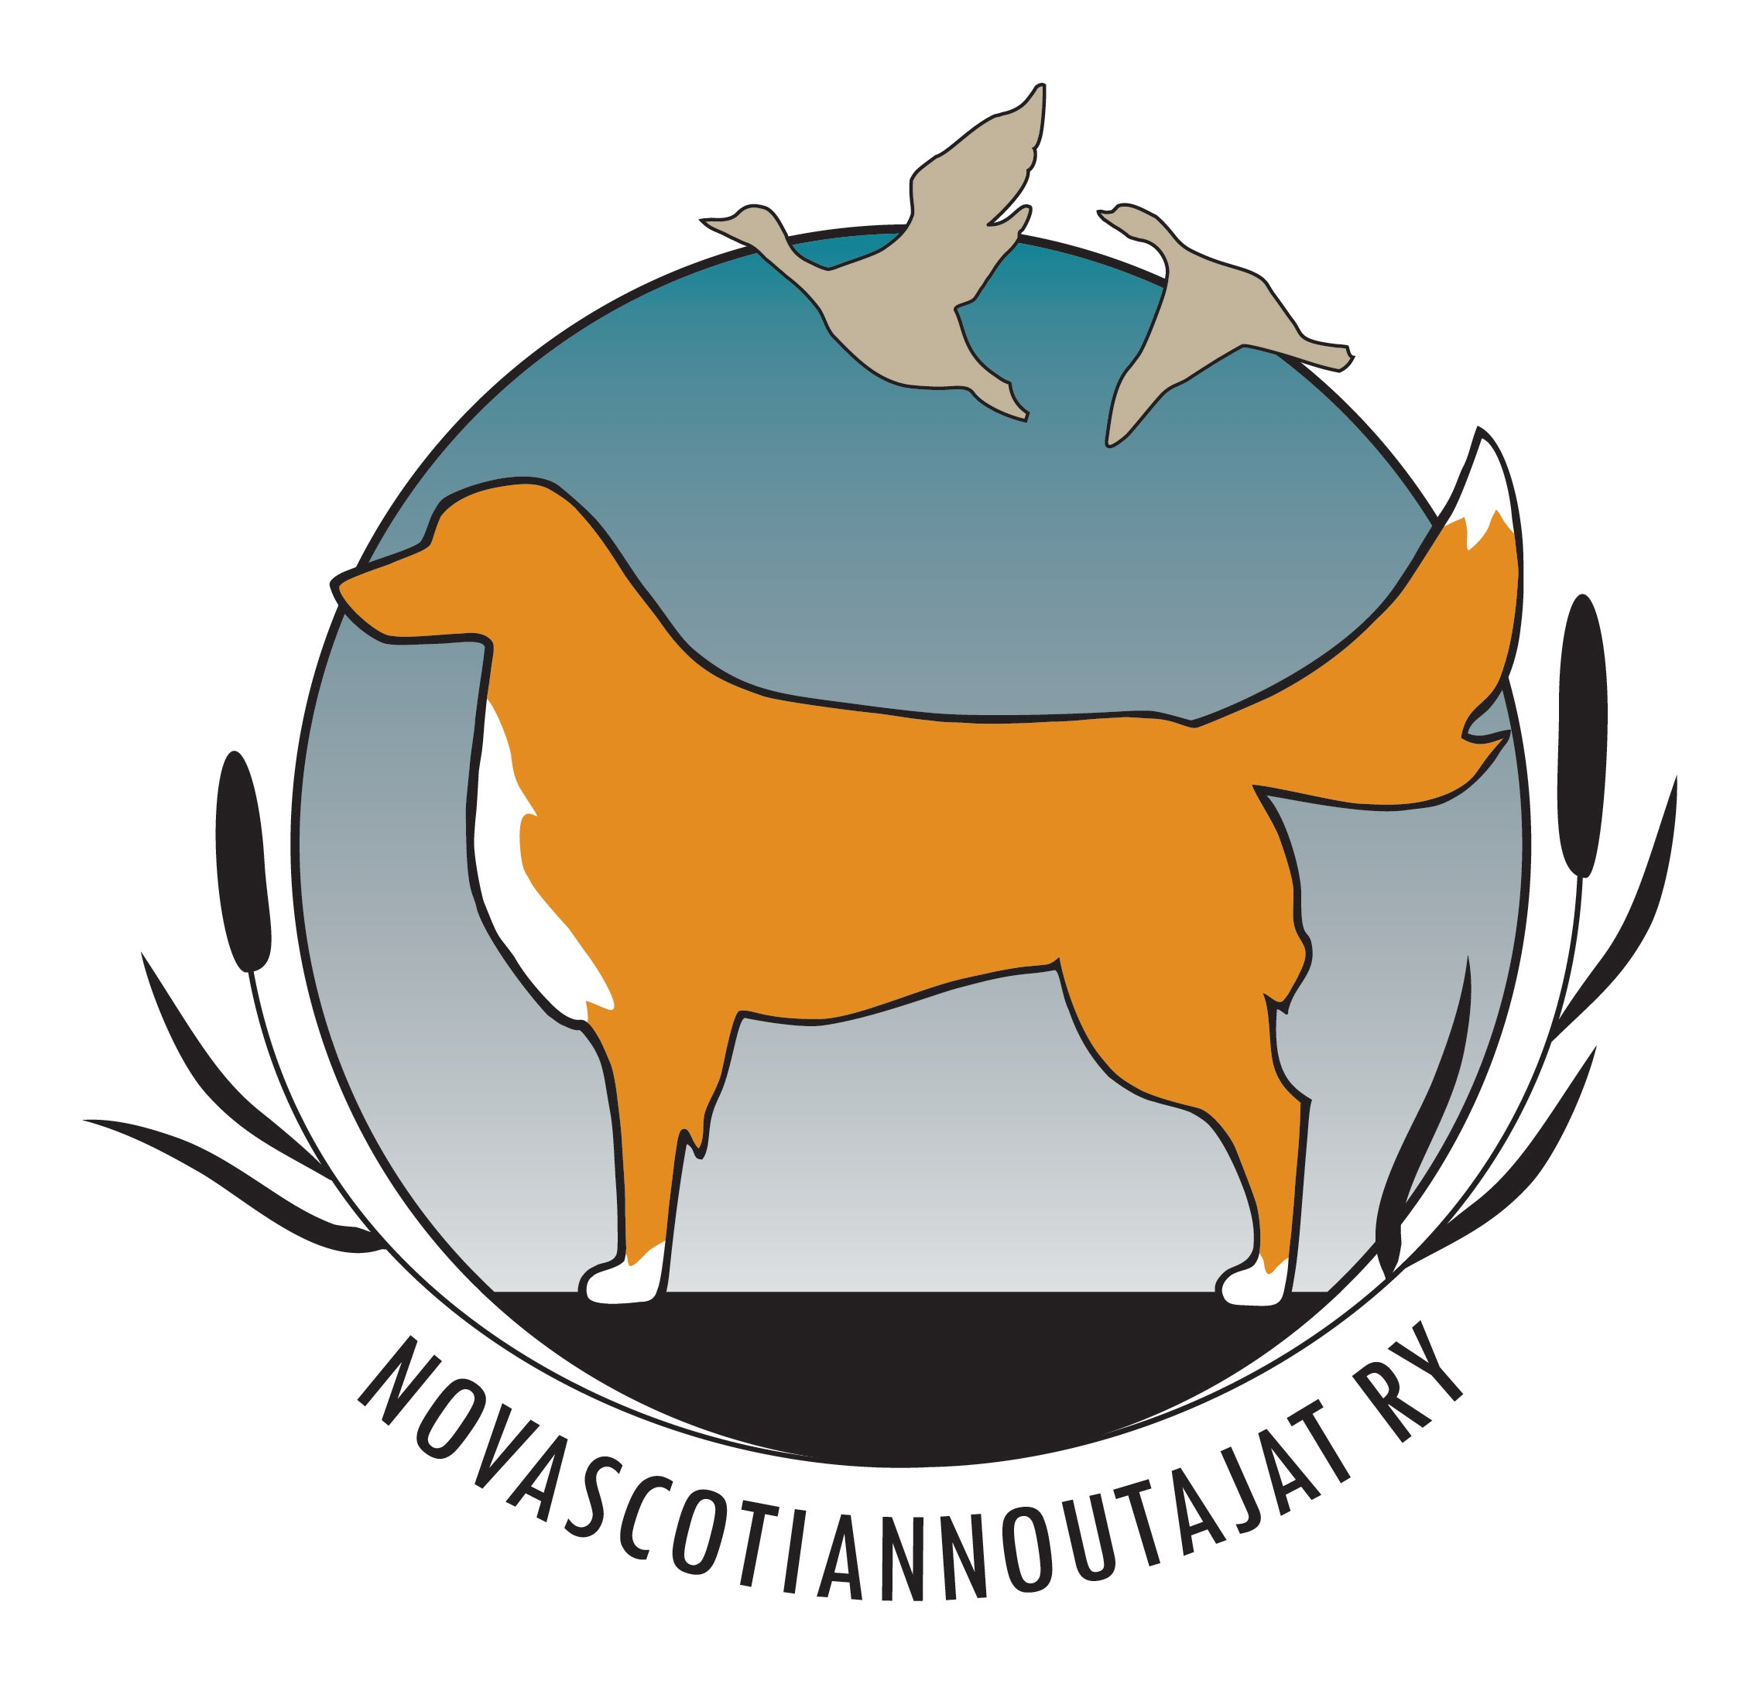
 |  |  |  |  |  |  |  | MATKALASKU 2023

 |  |  |  |  |  | Laskun pvm:

Maksaja: | Novascotiannoutajat ry
Henkilötunnus annettava kokonaisuudessan Tulorekisteriin tehtävää ilmoitusta varten!
Yhdistyksen sisäinen km-korvaus on 0,27€.
Päivärahat maksetaan vain erillisestä anomuksesta, josta tulee olla hallituksen
päätös. Merkitse tällöin päivärahan euromäärä Päiväraha-kenttään
kokopäiväraha 48€ (yli 10h)
osapäiväraha 22€ (6-10h)
Maksun saaja:
 | Nimi:
 | Osoite:
 | Sosiaaliturvatunnus:
 | Puhelinnumero:
 | Toimi / tehtävä:

 | Merkitse kellonajat muodossa xx:xx, esim. 12:15
Pvm | Alkoi klo | Päättyi klo | Matkareitti | Matkan tarkoitus | Oma auto (km määrä) | Kilometri-korvaus (€) | Päiväraha (€) (vain hallituksen päätöksellä) | Muut korvaukset (€) | Liitteet | Yhteensä (€)
 |  |  |  |  |  |  |  |  |  | 0.00 €
 |  |  |  |  |  |  |  |  |  | 0.00 €
 |  |  |  |  |  |  |  |  |  | 0.00 €
 |  |  |  |  |  |  |  |  |  | 0.00 €
 |  |  |  |  |  |  |  |  |  | 0.00 €
 |  |  |  |  |  |  |  |  |  | 0.00 €
 |  |  |  |  |  |  |  |  |  | 0.00 €
 |  |  |  |  |  |  |  |  |  | 0.00 €
 |  |  |  |  |  |  |  |  |  | 0.00 €
 |  |  |  |  |  |  |  |  |  | 0.00 €
 |  |  |  |  |  |  |  |  | YHTEENSÄ | 0.00 €

Maksetaan tilille:

Allekirjoitus:

